상품제안서
아리랑 로트2자개USB 술고리 SET(4GB~128GB) | 상품코드: F25489

 |  |  |  |  |  |  | 02-412-0044 | www.easy1.co.kr
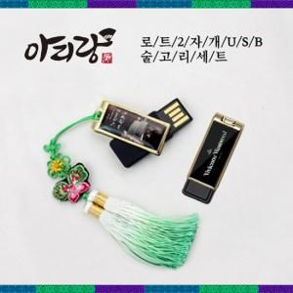

【상세/제작정보】 | <p>※ 4G,128G 전화문의 부탁드립니다.</p>

【인쇄/포장옵션】 | 홀로그램인쇄 / 포장지포장

【공급단가】 | 수량 | 50~ | 100~ | 500~ | 1,000~ | 2,000~
*VAT별도 | 8G | 16,200원 | 15,930원 | 15,520원 | 15,250원 | 14,850원
 | 16G | 18,600원 | 18,290원 | 17,820원 | 17,510원 | 17,050원
 | 32G | 21,000원 | 20,650원 | 20,120원 | 19,770원 | 19,250원
 | 64G | 25,800원 | 25,370원 | 24,720원 | 24,290원 | 23,650원

【상품 URL】 | https://dev.easy1.co.kr:443/src/goods_detail.php?gdno=25489

